FN_FG
Частота, 1/ год | Кол-во, чел | Частота, 1/ год | Ущерб, млн
3.00E-06 | 1 | 3.00E-06 | 68.53
5.40E-06 | 3 | 5.40E-06 | 79.21
2.16E-05 | 0 | 2.16E-05 | 50.69
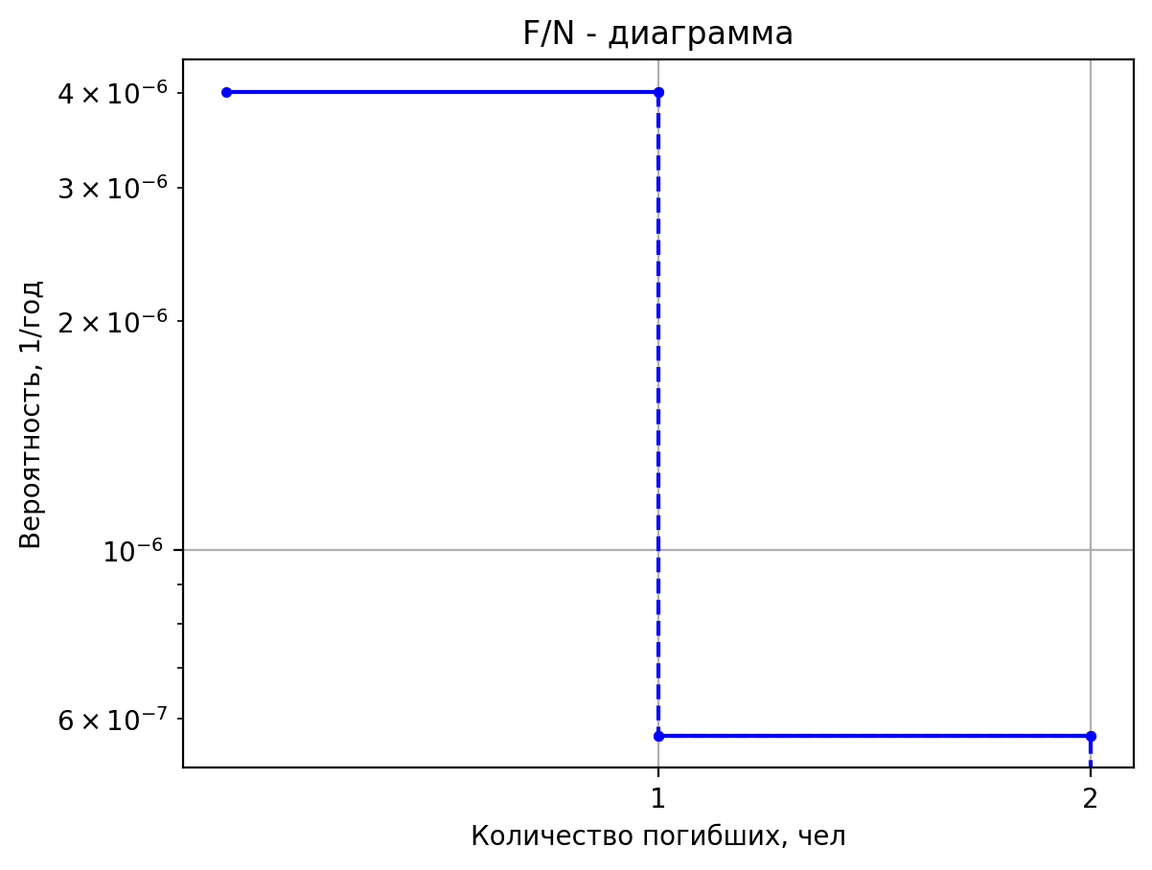
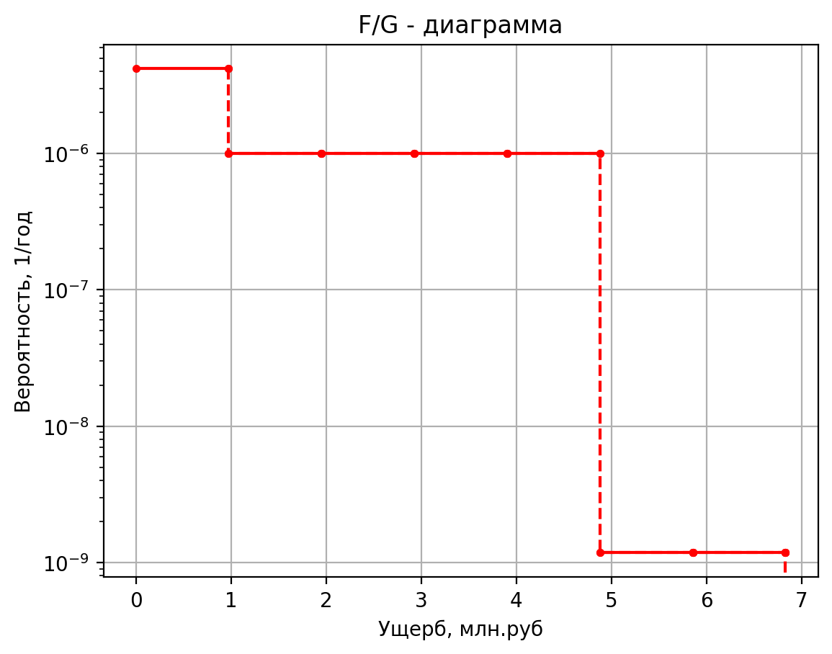
3.00E-05 | 0 | 3.00E-05 | 10.20
1.35E-05 | 0 | 1.35E-05 | 7.87
2.57E-04 | 0 | 2.57E-04 | 7.55
2.00E-07 | 1 | 2.00E-07 | 5.20
3.60E-07 | 2 | 3.60E-07 | 13.68
1.44E-06 | 0 | 1.44E-06 | 1.12
2.00E-06 | 0 | 2.00E-06 | 0.43
9.00E-07 | 0 | 9.00E-07 | 0.43
1.71E-05 | 0 | 1.71E-05 | 0.12
3.15E-06 | 1 | 3.15E-06 | 5.15
2.99E-06 | 0 | 2.99E-06 | 1.39
5.69E-05 | 0 | 5.69E-05 | 1.04
7.35E-06 | 0 | 7.35E-06 | 0.42
6.98E-06 | 0 | 6.98E-06 | 0.42
1.33E-04 | 0 | 1.33E-04 | 0.10
1.50E-07 | 1 | 1.50E-07 | 5.17
1.43E-07 | 1 | 1.43E-07 | 5.16
2.71E-06 | 0 | 2.71E-06 | 1.04
3.50E-07 | 0 | 3.50E-07 | 0.43
3.32E-07 | 0 | 3.32E-07 | 0.43
6.32E-06 | 0 | 6.32E-06 | 0.10
5.50E-06 | 0 | 5.50E-06 | 2.45
5.22E-06 | 0 | 5.22E-06 | 2.21
9.93E-05 | 0 | 9.93E-05 | 1.15
3.38E-05 | 0 | 3.38E-05 | 1.49
6.76E-06 | 0 | 6.76E-06 | 1.46
1.28E-04 | 0 | 1.28E-04 | 1.04
2.25E-04 | 0 | 2.25E-04 | 0.44
4.50E-05 | 0 | 4.50E-05 | 0.43
8.56E-04 | 0 | 8.56E-04 | 0.10
1.18E-05 | 0 | 1.18E-05 | 1.73
2.36E-06 | 0 | 2.36E-06 | 1.65
4.49E-05 | 0 | 4.49E-05 | 1.06
7.88E-05 | 0 | 7.88E-05 | 0.47
1.58E-05 | 0 | 1.58E-05 | 0.46
2.99E-04 | 0 | 2.99E-04 | 0.11
8.64E-06 | 0 | 8.64E-06 | 1.49
1.73E-06 | 0 | 1.73E-06 | 1.46
3.28E-05 | 0 | 3.28E-05 | 1.04
5.76E-05 | 0 | 5.76E-05 | 0.44
1.15E-05 | 0 | 1.15E-05 | 0.43
2.19E-04 | 0 | 2.19E-04 | 0.10
5.88E-06 | 0 | 5.88E-06 | 1.73
1.18E-06 | 0 | 1.18E-06 | 1.65
2.23E-05 | 0 | 2.23E-05 | 1.06
3.92E-05 | 0 | 3.92E-05 | 0.47
7.84E-06 | 0 | 7.84E-06 | 0.46
1.49E-04 | 0 | 1.49E-04 | 0.11
5.00E-08 | 0 | 5.00E-08 | 2.60
1.90E-07 | 1 | 1.90E-07 | 6.15
7.60E-07 | 0 | 7.60E-07 | 1.13
4.00E-07 | 0 | 0.0000004 | 0.4569671
1.60E-06 | 0 | 0.0000016 | 0.5271007748
4.00E-07 | 0 | 0.0000004 | 0.43686194
1.52E-06 | 0 | 0.00000152 | 0.43686194
6.08E-06 | 0 | 0.00000608 | 0.105395475
2.50E-05 | 0 | 0.000025 | 2.4188864
4.74E-06 | 0 | 0.00000474 | 1.6680483
2.73E-06 | 1 | 2.73024E-06 | 5.4180483
1.82E-06 | 0 | 1.82016E-06 | 1.032511375
1.44E-05 | 0 | 1.44096E-05 | 1.03221145
8.30E-06 | 0 | 0.000008295 | 0.729894745
1.97E-06 | 0 | 1.9671E-06 | 0.417394745
6.26E-06 | 0 | 6.2568E-06 | 0.4207927625
2.20E-04 | 0 | 0.0002204811 | 0.10331420625
2.58E-05 | 1 | 0.0000258 | 5.670450904
5.16E-06 | 1 | 0.00000516 | 5.5505179418
9.80E-05 | 0 | 0.00009804 | 1.0766577989
1.72E-04 | 0 | 0.000172 | 0.5021301356
3.44E-05 | 0 | 0.0000344 | 0.48460525753
6.54E-04 | 0 | 0.0006536 | 0.10994232718

Частоты аварий
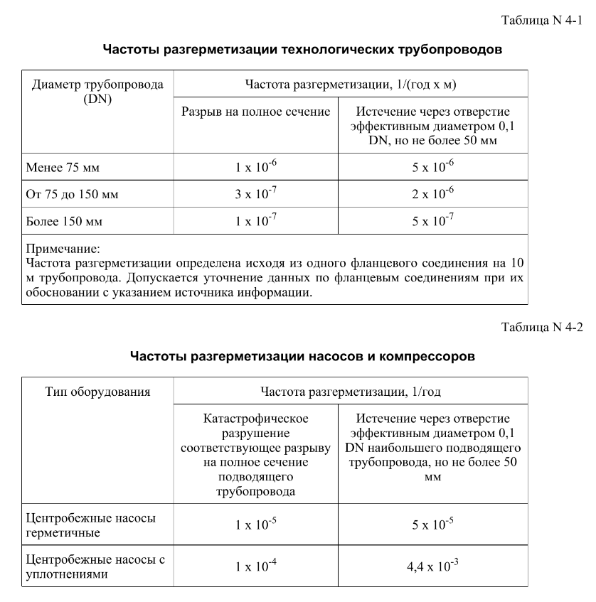
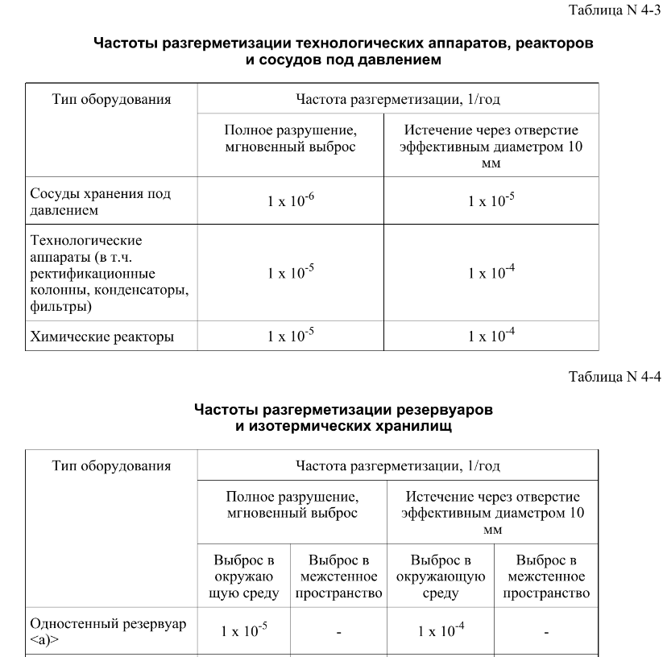
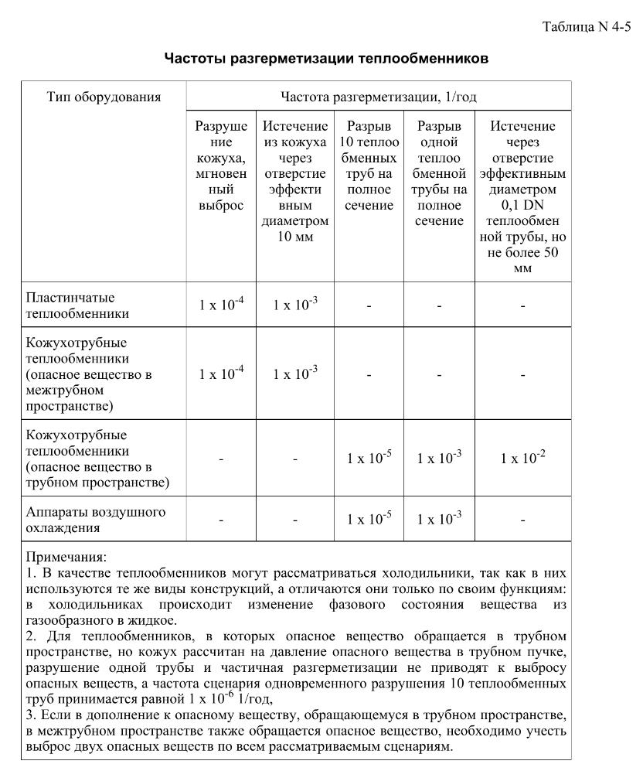
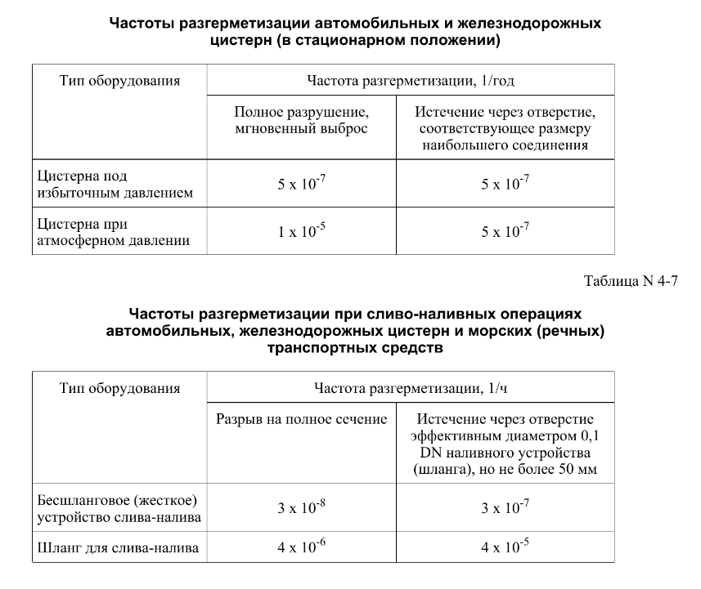

дБR, ppm

при горении 1 тонны нефти
№, п/п | Загрязняющее вещество | Норматив платы, руб./т (Hi) | Коэффициент особой охраны. (Кохр) | Коэффициент Кин | Масса выброса, т | Сумма ущерба, руб.
1 | Оксид углерода (СО)* | 5000 | 1.08 | 0.10042 | 0.798 | 432.7
2 | Оксиды азота (NОx)* | 64289 | 1.08 | 0.10042 | 0.066 | 460.2
3 | Оксиды серы (SO2)** | 10723 | 1.08 | 0.10042 | 0.26 | 302.4
4 | Сероводород (H2S)* | 50000 | 1.08 | 0.10042 | 0.001 | 5.4
5 | Сажа (С)** | 50000 | 1.08 | 0.10042 | 1.615 | 8757.6
6 | Синильная кислота (НСN)* | 50000 | 1.08 | 0.10042 | 0.01 | 54.2
8 | Формальдегид (HCHO)* | 50000 | 1.08 | 0.10042 | 0.01 | 54.2
9 | Органич. к-ты (на СН3СООН)* | 93.5 | 1.08 | 0.10042 | 0.14 | 1.4
 |  |  |  | Итого с 1 т нефти |  | 10068.2

№, п/п | Загрязняющее вещество | Норматив платы, руб./т (Hi) | Коэффициент особой охраны. (Кохр) | Коэффициент Кин | Масса выброса, т | Сумма ущерба, руб. |  |  |  | при расчете ущерба от загрязнения почвы при расчете ущерба принимались следующие коэффициенты СЗ =1,5 (степень загрязнения), Kr = 1 (показатель в зависимости от глубины загрязнения), Кисх=1,6 (показатель в зависимости от кат.земель и целевого назначения), Тх = 500 руб/м2 (расценка для исчисления размера вреда). Итого за 1 м2: 1200 руб.
1 | Углеводороды С1-С5 | 12292 | 1.08 | 0.10042 | 1 | 1333.1



 |  |  |  |  |  |  | Риск индивидуальный, 1/год | Риск, дБR | Риск, ppm
 |  |  |  |  |  |  | 0.0195 | 20 | 19500

